Supplementary Figure 1
Supplementary Figure 1

b | Number of TIFs (53BP1-TRF2) per cell analysed |  |  | d | Number of cells analysed |  |  | e | Number of cells analysed
 | Non-infected | Lamin A | Progerin |  | BrdU Positive | BrdU Negative |  |  | Ki67 Positive | Ki67 Negative
 | 0 | 0 | 3 | Non- infected | 613 | 1851 |  | Non- infected | 1316 | 2003
 | 0 | 0 | 4 | Lamin A | 395 | 1131 |  | Lamin A | 599 | 867
 | 0 | 0 | 2 | Progerin | 60 | 408 |  | Progerin | 97 | 371
 | 1 | 0 | 5
 | 0 | 2 | 6
 | 0 | 0 | 7 | g | Circularity index per cell analysed |  |  |  | j | Normalized to Rplp0 and Progerin Control ASO-treated avg.
 | 0 | 0 | 0 |  | Non-infected | Lamin A | Progerin |  | n.d.= not detected |  | Progerin mRNA
 | 0 | 0 | 0 |  | 0.922 | 0.912 | 0.721 |  | N=1 | Progerin Control ASO | 0.82772059
 | 0 | 0 | 0 |  | 0.956 | 0.973 | 0.841 |  |  | Progerin Anti-teloG ASO | 0.78865635
 | 0 | 0 | 0 |  | 0.943 | 0.901 | 0.783 |  |  | Progerin Anti-teloC ASO | 0.94954256
 | 0 | 0 | 0 |  | 0.977 | 0.876 | 0.859 |  |  | Lamin A mock | n.d.
 | 0 | 0 | 0 |  | 0.998 | 0.863 | 0.765 |  |  | WT | n.d.
 | 0 | 3 | 1 |  | 0.836 | 0.982 | 0.796 |  | N=2 | Progerin Control ASO | 1.1790147
 | 0 | 0 | 0 |  | 0.858 | 0.968 | 0.695 |  |  | Progerin Anti-teloG ASO | 1.28122942
 | 2 | 1 | 1 |  | 0.889 | 0.993 | 0.593 |  |  | Progerin Anti-teloC ASO | 1.11901049
 | 0 | 1 | 0 |  | 0.931 | 0.969 | 0.739 |  |  | Lamin A mock | n.d.
 | 0 | 0 | 1 |  | 0.939 | 0.947 | 0.748 |  |  | WT | n.d.
 | 0 | 0 | 1 |  | 0.891 | 0.946 | 0.654 |  | N=3 | Progerin Control ASO | 0.99326471
 | 0 | 0 | 1 |  | 0.976 |  | 0.851 |  |  | Progerin Anti-teloG ASO | 1.01564301
 | 0 | 0 | 0 |  | 0.983 |  | 0.868 |  |  | Progerin Anti-teloC ASO | 1.01248286
 | 0 | 1 | 1 |  | 0.924 |  |  |  |  | Lamin A mock | n.d.
 | 0 | 0 | 2 |  |  |  |  |  |  | WT | n.d.
 | 0 | 0 | 0
 | 0 | 1 | 0
 | 0 | 0 | 0 | l | Number of cells analysed |  |  | m | Number of cells analysed
 | 0 | 2 | 3 |  | BrdU Positive | BrdU Negative |  |  | Ki67 Positive | Ki67 Negative
 | 0 | 0 | 0 | Lamin A Control ASO | 181 | 313 |  | Lamin A Control ASO | 218 | 276
 | 0 | 0 | 2 | Lamin A Anti-teloG ASO | 197 | 392 |  | Lamin A Anti-teloG ASO | 224 | 365
 | 0 | 0 | 6 | Lamin A Anti-teloC ASO | 169 | 321 |  | Lamin A Anti-teloC ASO | 204 | 286
 | 0 | 0 | 0
 | 0 | 0 | 9
 | 0 | 0 | 0
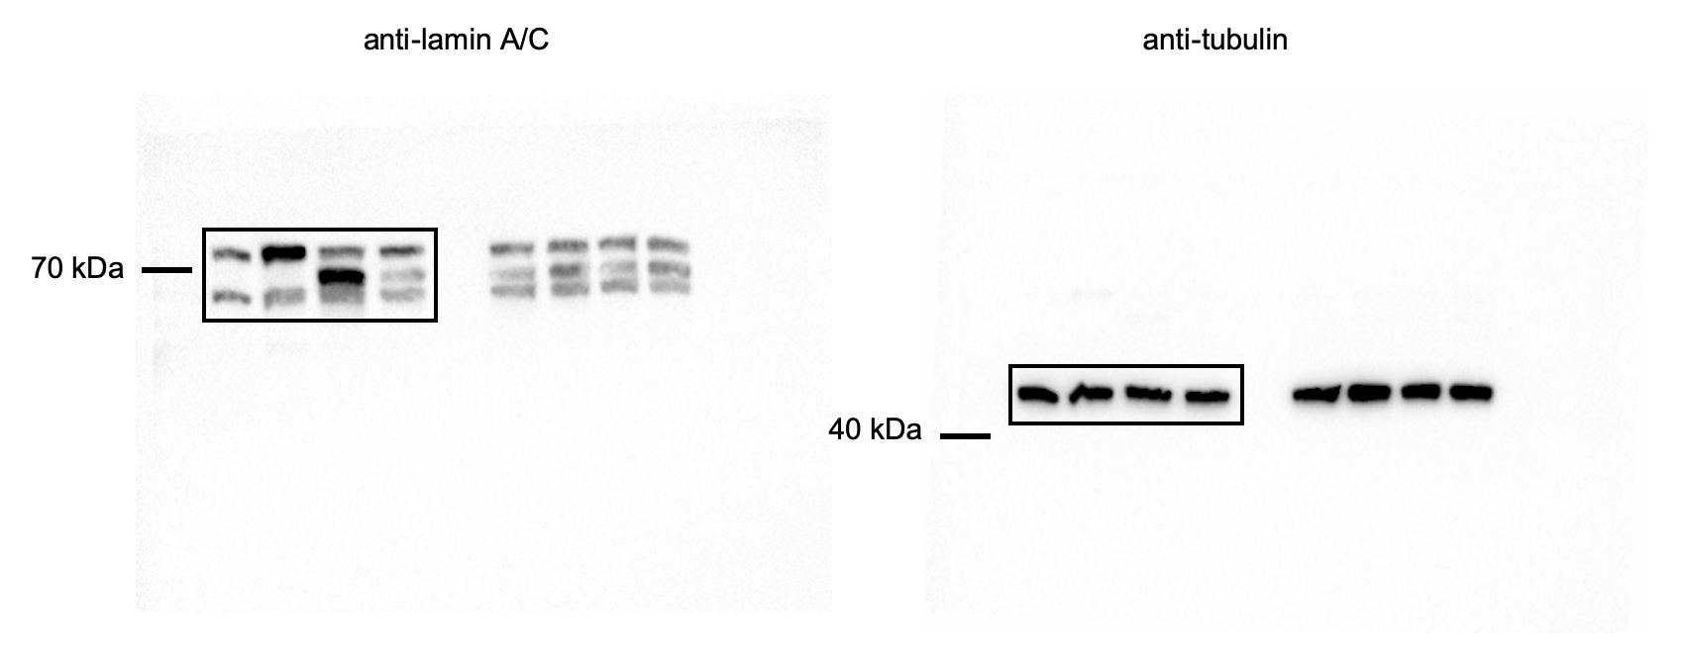
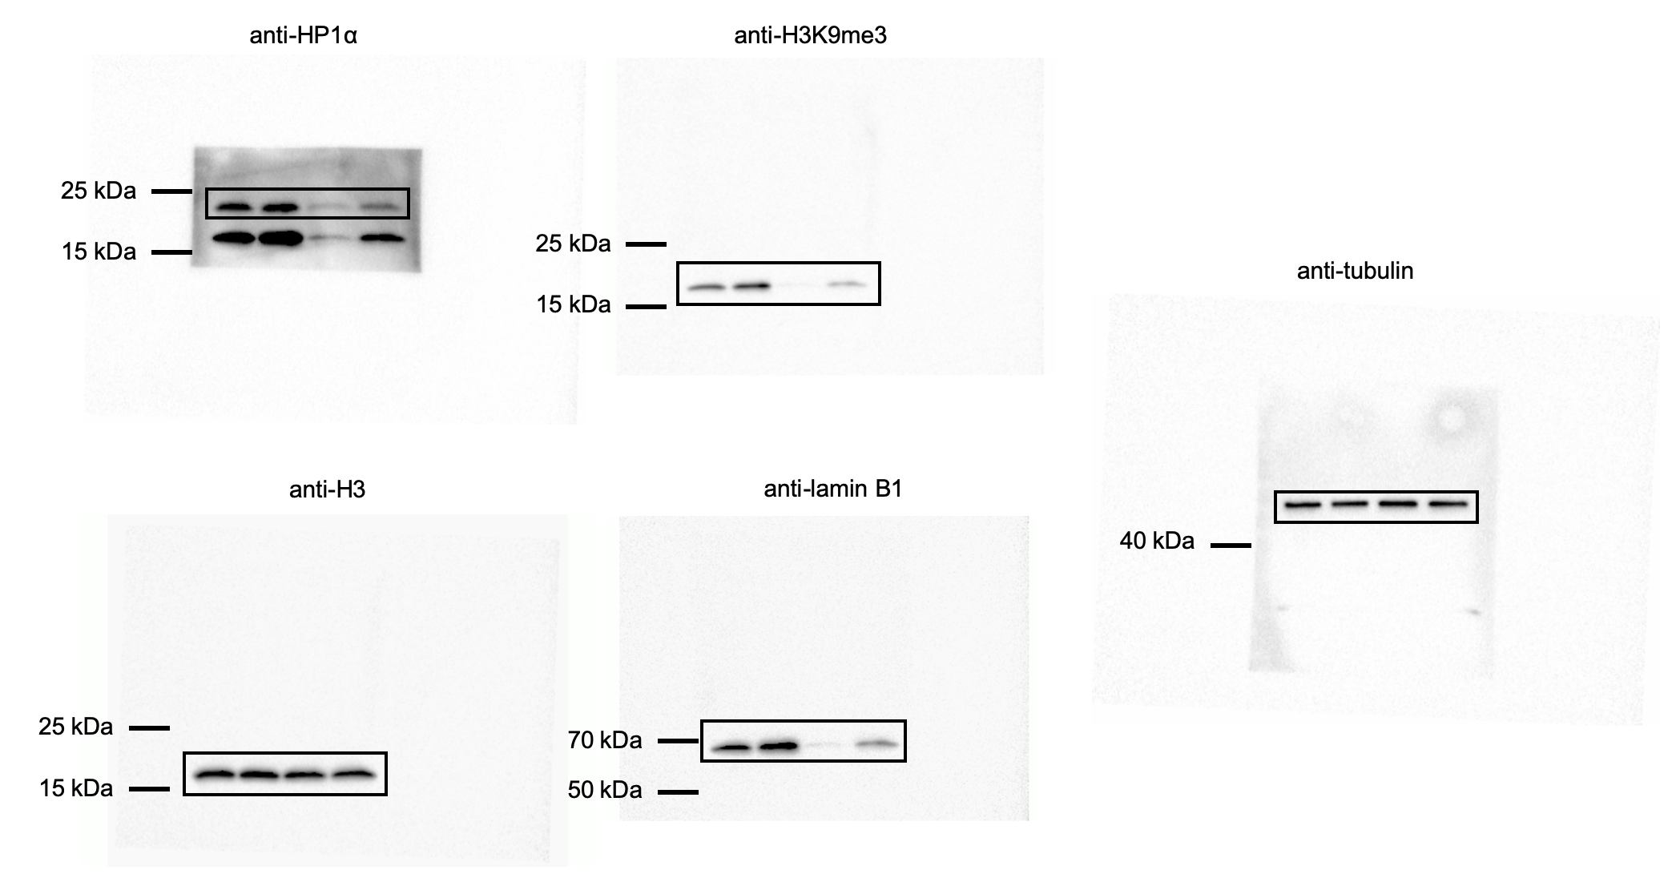
 | 0 | 0 | 2 | a |  |  |  |  |  |  |  | j
 | 0 | 0 | 2
 | 1 | 1 | 2
 | 1 | 0 | 1
 | 2 | 1 | 1
 | 0 | 0 | 1
 | 0 | 0 | 4
 | 0 | 0 | 0
 | 0 | 0 | 3
 | 0 | 0 | 3
 | 0 | 0 | 0
 | 0 | 0 | 0
 | 2 | 0 | 5
 | 3 | 1 | 0
 | 1 | 0 | 2
 | 1 | 0 | 0
 | 1 | 0 | 2
 | 0 | 0 | 2
 | 0 | 0 | 2
 | 0 | 1 | 1
 | 0 | 0 | 0
 | 0 | 0 | 0
 | 0 | 0 | 2
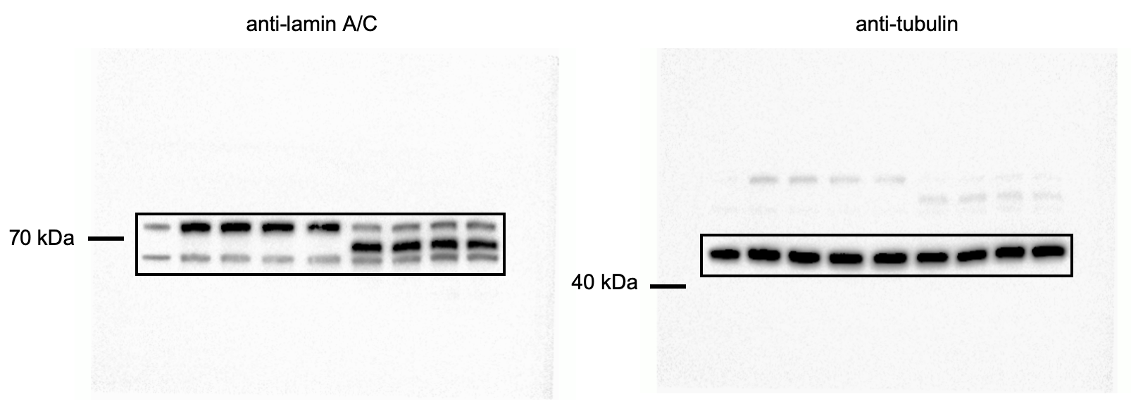
 | 0 | 0 | 3 | k
 | 0 | 0 | 0
 | 0 | 0 | 0
 | 0 | 0 | 0
 | 1 | 0 | 2
 | 0 | 0 | 1
 | 0 | 0 | 5
 | 0 | 0 | 4 |  |  |  |  |  |  |  |  | n
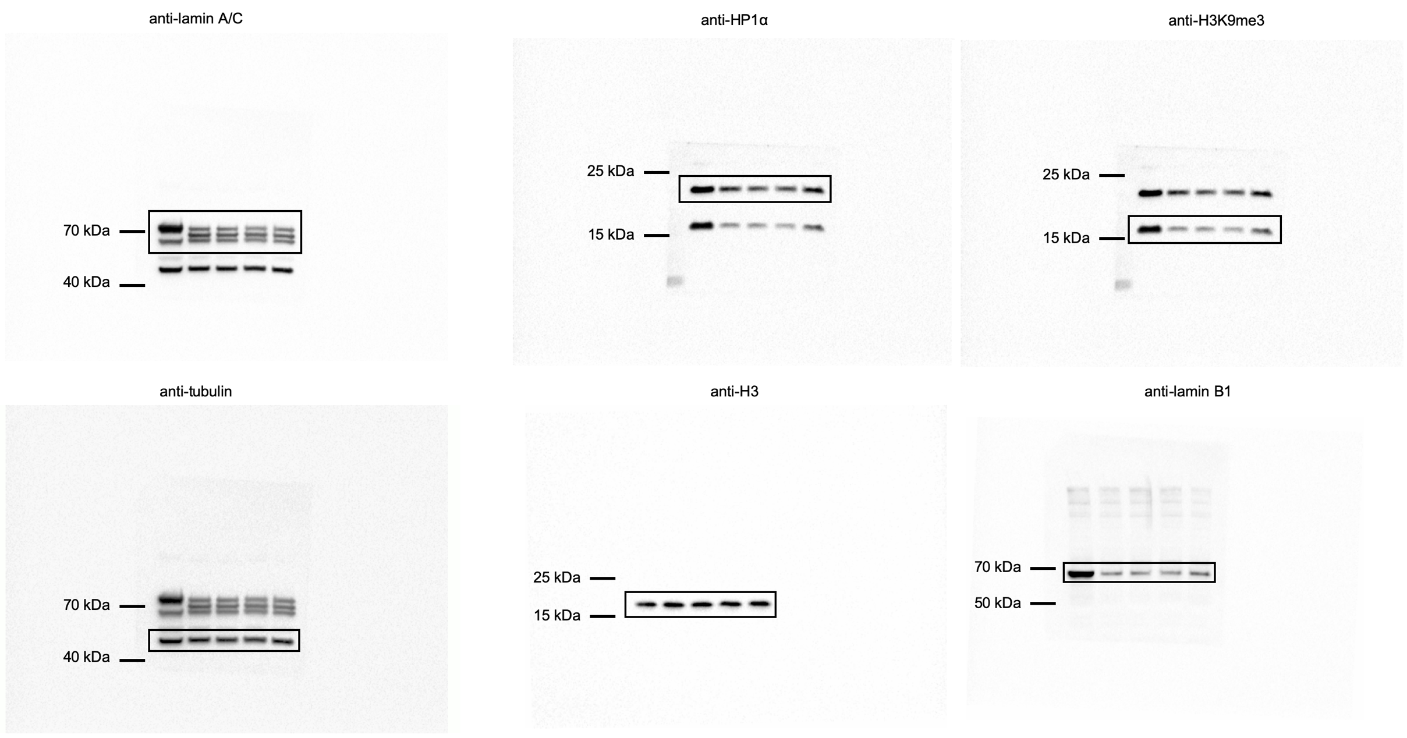
 | 0 | 0 | 4
 | 3 | 0 | 3
 | 0 | 0 | 3
 | 0 | 0 | 4
 | 0 | 0 | 0
 | 0 | 0 | 0
 | 0 | 0
 | 0 | 0
 | 0 | 0
 | 0 | 0
 | 0 | 0
 | 0 | 0
 | 0 | 0
 | 0 | 0
 | 0 | 3
 | 0 | 0
 | 0 | 0
 | 0 | 0
 | 0 | 0
 |  | 0
 |  | 0
 |  | 1
 |  | 0
 |  | 3
 |  | 0
 |  | 0
 |  | 2

Supplementary Figure 2
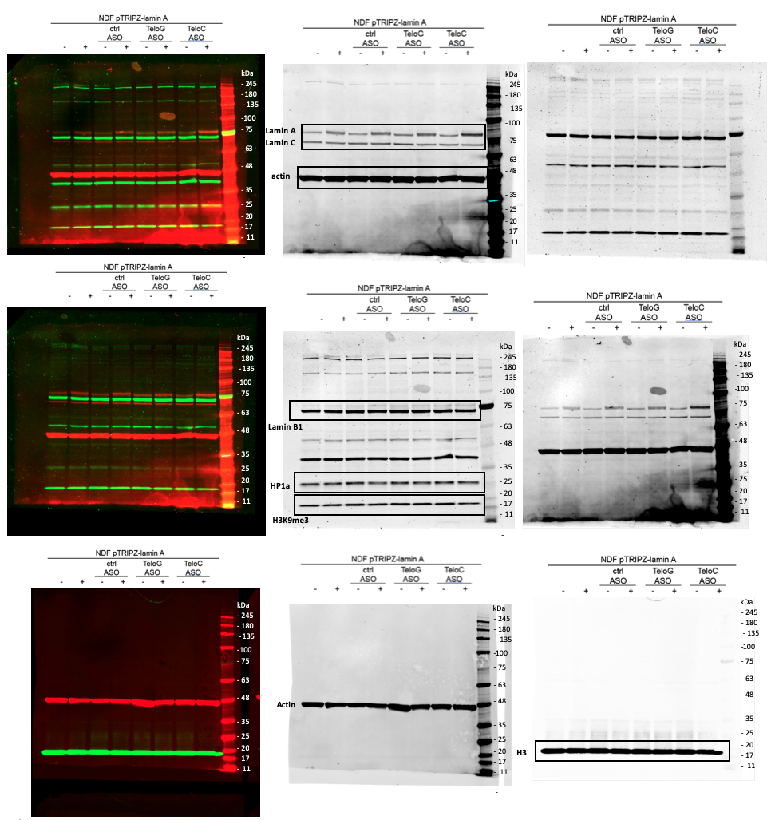
Supplementary Figure 2

b | Circularity index per cell analysed |  |  |  | c | Normalized to Rplp0 and Non-infected avg.
 | Lamin A Mock | Progerin Control ASO | Progerin Anti-teloG ASO | Progerin Anti-teloC ASO |  | Non- infected |  |  | Lamin A Mock |  |  | Progerin Control ASO |  |  | Progerin Anti-teloG ASO |  |  | Progerin Anti-teloC ASO
 | 0.912 | 0.702 | 0.68 | 0.708 |  | N=1 | N=2 | N=3 | N=1 | N=2 | N=3 | N=1 | N=2 | N=3 | N=1 | N=2 | N=3 | N=1 | N=2 | N=3
 | 0.973 | 0.796 | 0.501 | 0.719 | 1q | 1.12168388 | 0.94285664 | 0.93545947 | 0.93276529 | 1.1720562 | 1.06755158 | 1.798445 | 1.51172344 | 1.65463926 | 1.82536153 | 1.49986323 | 1.657738477 | 1.96740518 | 1.26504317 | 1.537463772
 | 0.901 | 0.432 | 0.779 | 0.669 | 2q | 1.25702084 | 0.8682681 | 0.87471106 | 0.80298036 | 1.15364054 | 1.10358048 | 1.67717598 | 1.1584839 | 1.438457323 | 1.65992334 | 1.1670804 | 1.463656373 | 1.73479953 | 1.20493979 | 1.573746373
 | 0.876 | 0.742 | 0.632 | 0.684 | 9p | 1.12834564 | 0.9205405 | 0.95111385 | 0.96429596 | 1.05417277 | 1.14763562 | 1.59931955 | 1.3047761 | 1.634564663 | 1.69942929 | 1.34811083 | 1.382646373 | 1.75740852 | 1.40389615 | 1.648783848
 | 0.863 | 0.863 | 0.783 | 0.854 | 13q | 1.08614049 | 0.91125537 | 1.00260414 | 0.95769419 | 1.14939713 | 1.05965576 | 1.28385682 | 1.24493332 | 1.3273847272 | 1.36168634 | 1.36973163 | 1.3785738872 | 1.33534374 | 1.18650705 | 1.37584732
 | 0.982 | 0.783 | 0.805 | 0.714 | 15q | 1.12467692 | 0.91701275 | 0.95831033 | 0.86571329 | 1.02820824 | 1.0871323 | 1.85307953 | 1.51092063 | 1.746254546 | 1.6174363 | 1.57896478 | 1.6003847563 | 1.57188179 | 1.54231732 | 1.55648393
 | 0.968 | 0.769 | 0.743 | 0.736 | 17p | 0.93629761 | 1.07896759 | 0.98473481 | 0.82872937 | 1.13636658 | 1.06575545 | 1.10096194 | 1.26872294 | 1.1947463748 | 1.11249566 | 1.15791767 | 1.1375748382 | 0.91999925 | 1.14588097 | 1.132848292
 | 0.993 | 0.851 | 0.822 | 0.674 | XqYq | 0.92074457 | 1.13246567 | 0.94678975 | 0.98206194 | 0.95215677 | 1.23310053 | 1.41045531 | 1.43478321 | 1.4758493748 | 1.4323791 | 1.45035298 | 1.4443374737 | 1.43870373 | 1.46206215 | 1.443909594
 | 0.969 | 0.551 | 0.837 | 0.716 | XpYp | 1.12425871 | 0.90380687 | 0.97193442 | 0.88979153 | 0.90114032 | 1.01831981 | 1.58433204 | 1.31015514 | 1.6574839478 | 1.4600611 | 1.40891259 | 1.7473728282 | 1.48355571 | 1.48016734 | 1.654869432
 | 0.947 | 0.8 | 0.757 | 0.676
 | 0.946 |  | 0.674 | 0.82
 |  |  | 0.828 | 0.68

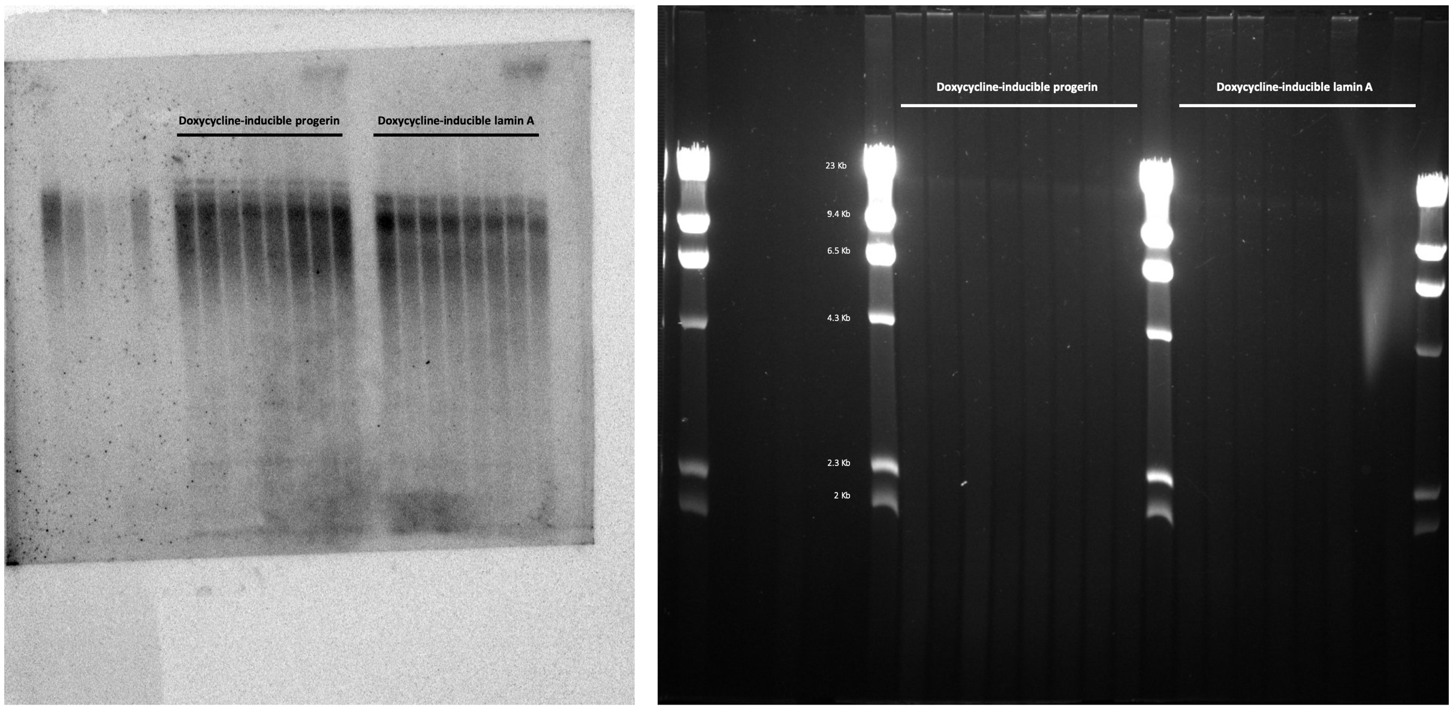
 |  |  |  |  |  |  | h and i
d | Number of cells analysed
 | B-gal Positive | B-Gal Negative
-dox Control ASO | 133 | 2659
+dox Control ASO | 305 | 1658
+dox Anti-teloG ASO | 303 | 2743
+dox Anti-teloC ASO | 167 | 1982

f | All markers were run in two gels due to the number of markers test. In both gels, actin was used as loading control.
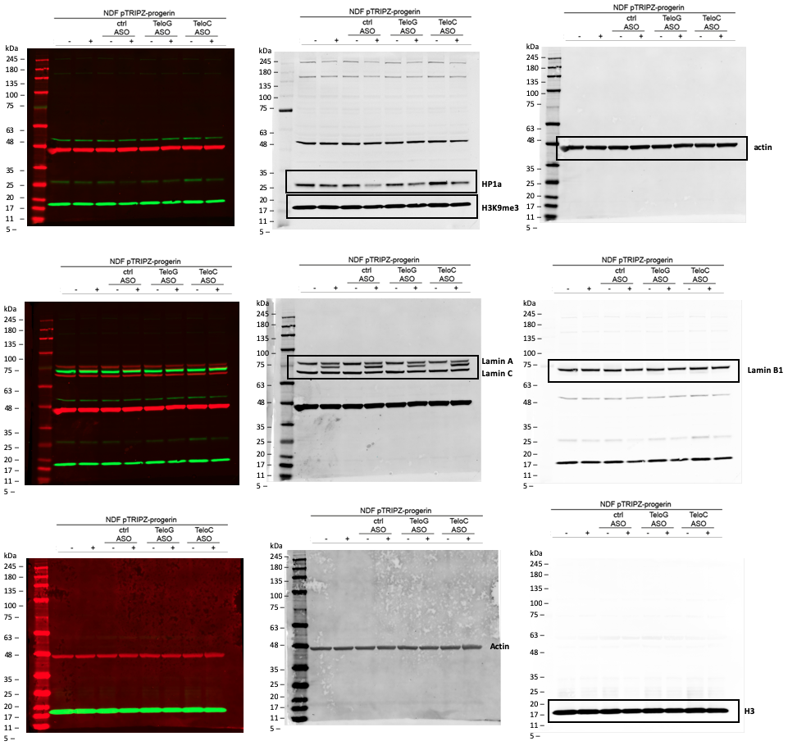

 |  |  |  |  |  |  | g |  | All markers were run in two gels due to the number of markers test. In both gels, actin was used as loading control.

Supplementary Figure 3
Supplementary Figure 3

b | Normalized to Rplp0 and Early PD avg. |  |  |  | f | Number of cells analysed |  |  | g | Number of cells analysed |  |  |  |  |  | e | Number of TIFs (53BP1-TRF2) per cell analysed |  | Number of TIFs (pKAP1-TRF2) per cell analysed
 |  | Progerin |  |  |  | BrdU Positive | BrdU Negative |  |  | Ki67 Positive | Ki67 Negative |  |  |  |  |  | Early PD | Late PD | Early PD | Late PD
N=1 | Early PD | 1.01402793 |  |  | Early PD | 330 | 139 |  | Early PD | 319 | 150 |  |  |  |  |  | 0 | 0 | 0 | 0
 | Late PD | 2.234852 |  |  | Late PD | 67 | 311 |  | Late PD | 61 | 317 |  |  |  |  |  | 2 | 0 | 0 | 0
N=2 | Early PD | 0.82089024 |  |  |  |  |  |  |  |  |  |  |  |  |  |  | 0 | 0 | 0 | 0
 | Late PD | 2.382485823 |  |  |  |  |  |  |  |  |  |  |  |  |  |  | 0 | 0 | 0 | 0
N=3 | Early PD | 1.16508183 |  |  |  |  |  |  |  |  |  |  |  |  |  |  | 0 | 0 | 0 | 0
 | Late PD | 2.1623647 |  |  |  |  |  |  |  |  |  |  |  |  |  |  | 0 | 1 | 0 | 2
 |  |  |  |  |  |  |  |  |  |  |  |  |  |  |  |  | 0 | 5 | 1 | 2
 |  |  |  |  |  |  |  |  |  |  |  |  |  |  |  |  | 0 | 1 | 1 | 2
j | Normalized to Rplp0 and Control ASO avg. |  |  |  | l | Normalized to Rplp0 and Control ASO avg. |  |  |  |  |  |  |  |  |  |  | 1 | 0 | 1 | 3
 |  | Progerin |  |  |  | Control ASO |  |  | Anti-teloG ASO |  |  | Anti-teloC ASO |  |  |  |  | 0 | 0 | 0 | 1
N=1 | Control ASO | 1.050488 |  |  |  | N=1 | N=2 | N=3 | N=1 | N=2 | N=3 | N=1 | N=2 | N=3 |  |  | 0 | 0 | 0 | 1
 | Anti-teloG ASO | 0.9442762 |  |  | 1q | 0.96187885 | 0.97705459 | 1.06106656 | 1.0491843 | 1.06573747 | 1.024532654 | 1.01254404 | 1.15737484 | 1.105636283 |  |  | 0 | 2 | 0 | 1
 | Anti-teloC ASO | 0.8913382 |  |  | 2q | 0.99045505 | 0.95596297 | 1.05358197 | 1.05134088 | 1.014728482 | 1.118649392 | 1.17658637 | 1.118348374 | 1.1047573746 |  |  | 0 | 1 | 0 | 0
N=2 | Control ASO | 0.9127463 |  |  | 9p | 0.95136994 | 1.04784808 | 1.00078199 | 1.02893888 | 1.143424234 | 1.0058389539 | 1.05337762 | 1.187573473 | 1.1276574738 |  |  | 0 | 1 | 0 | 0
 | Anti-teloG ASO | 1.087174 |  |  | 13q | 0.87609304 | 0.99874559 | 1.12516137 | 0.84119995 | 0.9589674838 | 1.064839543 | 0.93306733 | 1.080348373 | 0.9865737233 |  |  | 0 | 0 | 0 | 0
 | Anti-teloC ASO | 1.143384 |  |  | 15q | 1.00090989 | 0.96961434 | 1.02947577 | 1.05340954 | 1.020472473 | 0.9432684932 | 0.85475822 | 1.083473748 | 0.9656372274 |  |  | 0 | 0 | 2 | 0
N=3 | Control ASO | 1.036766 |  |  | 17p | 1.10764569 | 1.0507466 | 0.84160771 | 0.93027137 | 0.88248389 | 1.0658392855 | 1.11732773 | 0.7068357384 | 0.9473248322 |  |  | 0 | 0 | 0 | 0
 | Anti-teloG ASO | 1.072421 |  |  | XqYq | 0.96672906 | 0.97589652 | 1.05737442 | 0.94934226 | 0.95834483 | 1.0543858575 | 1.07685951 | 1.0383573483 | 1.0184637288 |  |  | 0 | 0 | 0 | 0
 | Anti-teloC ASO | 1.116063 |  |  | XpYp | 1.03745534 | 1.01847358 | 0.94407108 | 1.1906074 | 1.16882347 | 0.94357389532 | 0.93506304 | 1.0834374873 | 1.0473656737 |  |  | 0 | 3 | 0 | 0
 |  |  |  |  |  |  |  |  |  |  |  |  |  |  |  |  | 0 | 0 | 0 | 0
 |  |  |  |  |  |  |  |  |  |  |  |  |  |  |  |  | 0 | 0 | 0 | 2
m | Normalized to Rplp0 and Control ASO avg. |  |  |  |  |  |  |  |  |  |  |  |  |  |  |  | 0 | 1 | 0 | 0
 | Control ASO |  |  |  |  | Anti-teloG ASO |  |  |  |  | Anti-teloC ASO |  |  |  |  |  | 0 | 0 | 0 | 0
 | N=1 | N=2 | N=3 | N=4 | N=5 | N=1 | N=2 | N=3 | N=4 | N=5 | N=1 | N=2 | N=3 | N=4 | N=5 |  | 0 | 0 | 1 | 0
IL1a | 1.043922 | 0.907041 | 1.030285 | 0.938374 | 1.080378 | 0.7674734 | 0.7113723 | 0.8244832 | 0.772346234 | 0.69237233 | 0.91342834 | 0.9374232 | 0.872384723 | 0.89237423 | 0.86923482 |  | 1 | 0 | 1 | 0
IL6 | 0.918807 | 1.057855 | 1.043496 | 0.867297 | 1.112545 | 0.8653274 | 0.8923772 | 0.85323843 | 0.792374323 | 0.77834284 | 0.92342343 | 0.99238423 | 0.93284823 | 0.92834323 | 0.94948834 |  | 0 | 4 | 0 | 2
IL8 | 0.87381 | 1.120899 | 1.094116 | 0.894797 | 1.016378 | 0.6032343 | 0.7794293 | 0.753587243 | 0.693482347 | 0.734234343 | 0.772834286 | 0.71342554 | 0.70488234 | 0.79998458 | 0.78236474 |  | 0 | 1 | 0 | 2
 |  |  |  |  |  |  |  |  |  |  |  |  |  |  |  |  | 1 | 0 | 0 | 2
 |  |  |  |  |  |  |  |  |  |  |  |  |  |  |  |  | 0 | 0 | 0 | 0
a |  |  |  |  |  |  |  |  |  |  |  |  |  |  |  |  | 0 | 1 | 0 | 0
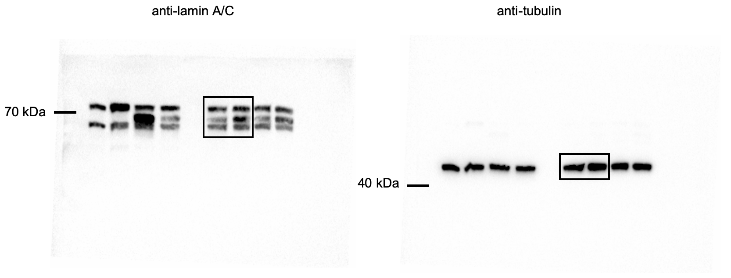
 |  |  |  |  |  |  |  |  |  |  |  |  |  |  |  |  | 0 | 1 | 0 | 0
 |  |  |  |  |  |  |  |  |  |  |  |  |  |  |  |  | 0 | 1 | 0 | 0
 |  |  |  |  |  |  |  |  |  |  |  |  |  |  |  |  | 0 | 0 | 0 | 3
 |  |  |  |  |  |  |  |  |  |  |  |  |  |  |  |  | 0 | 0 | 0 | 1
 |  |  |  |  |  |  |  |  |  |  |  |  |  |  |  |  | 0 | 4 | 0 | 1
 |  |  |  |  |  |  |  |  |  |  |  |  |  |  |  |  | 1 | 0 | 0 | 0
 |  |  |  |  |  |  |  |  |  |  |  |  |  |  |  |  | 0 | 0 | 2 | 0
 |  |  |  |  |  |  |  |  |  |  |  |  |  |  |  |  | 2 | 1 | 2 | 0
 |  |  |  |  |  |  |  |  |  |  |  |  |  |  |  |  | 0 | 0 | 1 | 0
 |  |  |  |  |  |  |  |  |  |  |  |  |  |  |  |  | 0 | 0 | 1 | 0
 |  |  |  |  |  |  |  |  |  |  |  |  |  |  |  |  | 0 | 2 | 1 | 0
 |  |  |  |  |  |  |  |  |  |  |  |  |  |  |  |  | 0 | 2 | 0 | 0
 |  |  |  |  |  |  |  |  |  |  |  |  |  |  |  |  | 0 | 0 | 0 | 0
 |  |  |  |  |  |  |  |  |  |  |  |  |  |  |  |  | 0 | 0 | 0 | 0
 |  |  |  |  |  |  |  |  |  |  |  |  |  |  |  |  | 3 | 0 | 0 | 0
 |  |  |  |  |  |  |  |  |  |  |  |  |  |  |  |  | 1 | 1 | 0 | 0
 |  |  |  |  |  |  |  |  |  |  |  |  |  |  |  |  | 0 | 0 | 0 | 0
 |  |  |  |  |  |  |  |  |  |  |  |  |  |  |  |  | 0 | 0 | 0 | 0
 |  |  |  |  |  |  |  |  |  |  |  |  |  |  |  |  | 0 | 2 | 0 | 0
 |  |  |  |  |  |  |  |  |  |  |  |  |  |  |  |  | 1 | 1 | 0 | 0
 |  |  |  |  |  |  |  |  |  |  |  |  |  |  |  |  | 0 | 0 | 0 | 0
 |  |  |  |  |  |  |  |  |  |  |  |  |  |  |  |  | 0 | 1 | 0 | 0
i |  |  |  |  |  |  |  |  |  |  |  |  |  |  |  |  | 0 | 0 | 0 | 0
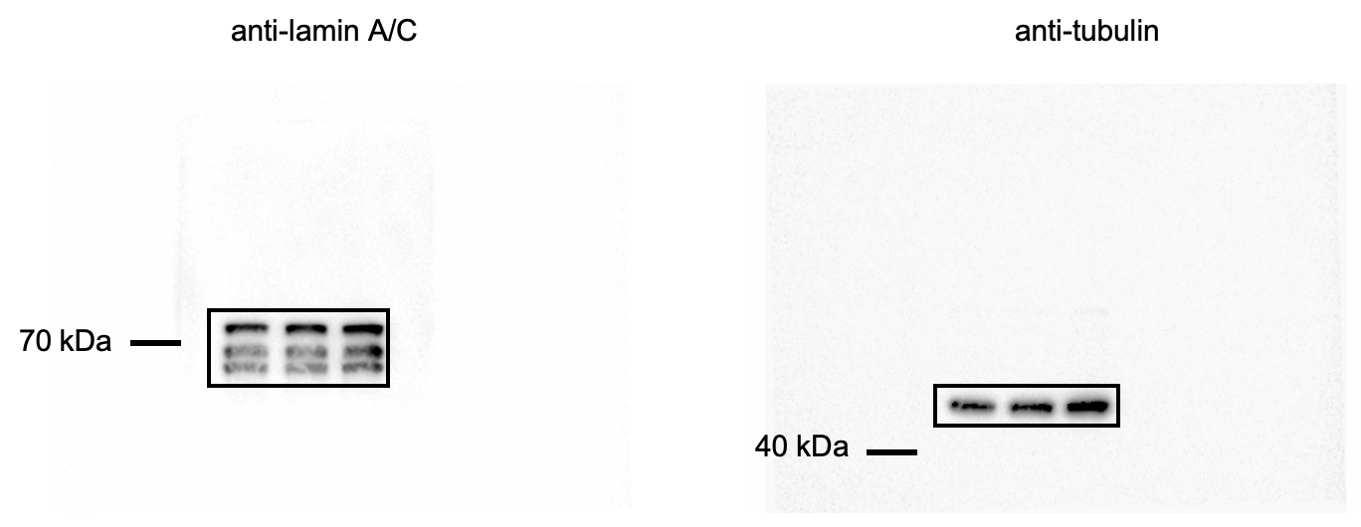
 |  |  |  |  |  |  |  |  |  |  |  |  |  |  |  |  | 1 | 0 | 0 | 0
 |  |  |  |  |  |  |  |  |  |  |  |  |  |  |  |  | 0 | 0 | 0 | 0
 |  |  |  |  |  |  |  |  |  |  |  |  |  |  |  |  | 0 | 0 | 0 | 0
 |  |  |  |  |  |  |  |  |  |  |  |  |  |  |  |  | 1 | 2 | 0 | 0
 |  |  |  |  |  |  |  |  |  |  |  |  |  |  |  |  | 0 | 0 | 0 | 0
 |  |  |  |  |  |  |  |  |  |  |  |  |  |  |  |  | 0 | 2 | 0 | 0
 |  |  |  |  |  |  |  |  |  |  |  |  |  |  |  |  | 0 | 2 | 0 | 0
 |  |  |  |  |  |  |  |  |  |  |  |  |  |  |  |  | 0 | 1 | 0 | 0
 |  |  |  |  |  |  |  |  |  |  |  |  |  |  |  |  | 0 | 3 | 0 | 0
 |  |  |  |  |  |  |  |  |  |  |  |  |  |  |  |  | 1 | 1 | 0 | 0
 |  |  |  |  |  |  |  |  |  |  |  |  |  |  |  |  | 0 | 0 | 0 | 0
 |  |  |  |  |  |  |  |  |  |  |  |  |  |  |  |  | 0 | 0 | 0 | 0
 |  |  |  |  |  |  |  |  |  |  |  |  |  |  |  |  | 1 | 0 | 0 | 0
 |  |  |  |  |  |  |  |  |  |  |  |  |  |  |  |  | 0 | 0 | 0 | 0
 |  |  |  |  |  |  |  |  |  |  |  |  |  |  |  |  | 0 | 0 | 0 | 0
 |  |  |  |  |  |  |  |  |  |  |  |  |  |  |  |  | 0 | 1 | 0 | 0
 |  |  |  |  |  |  |  |  |  |  |  |  |  |  |  |  | 0 | 0 | 1 | 0
 |  |  |  |  |  |  |  |  |  |  |  |  |  |  |  |  | 0 | 0 | 1 | 0
 |  |  |  |  |  |  |  |  |  |  |  |  |  |  |  |  | 0 | 1 | 1 | 0
 |  |  |  |  |  |  |  |  |  |  |  |  |  |  |  |  | 0 | 0 | 0 | 0
k |  |  |  |  |  |  |  |  |  |  |  |  |  |  |  |  | 0 | 0 | 0 | 0
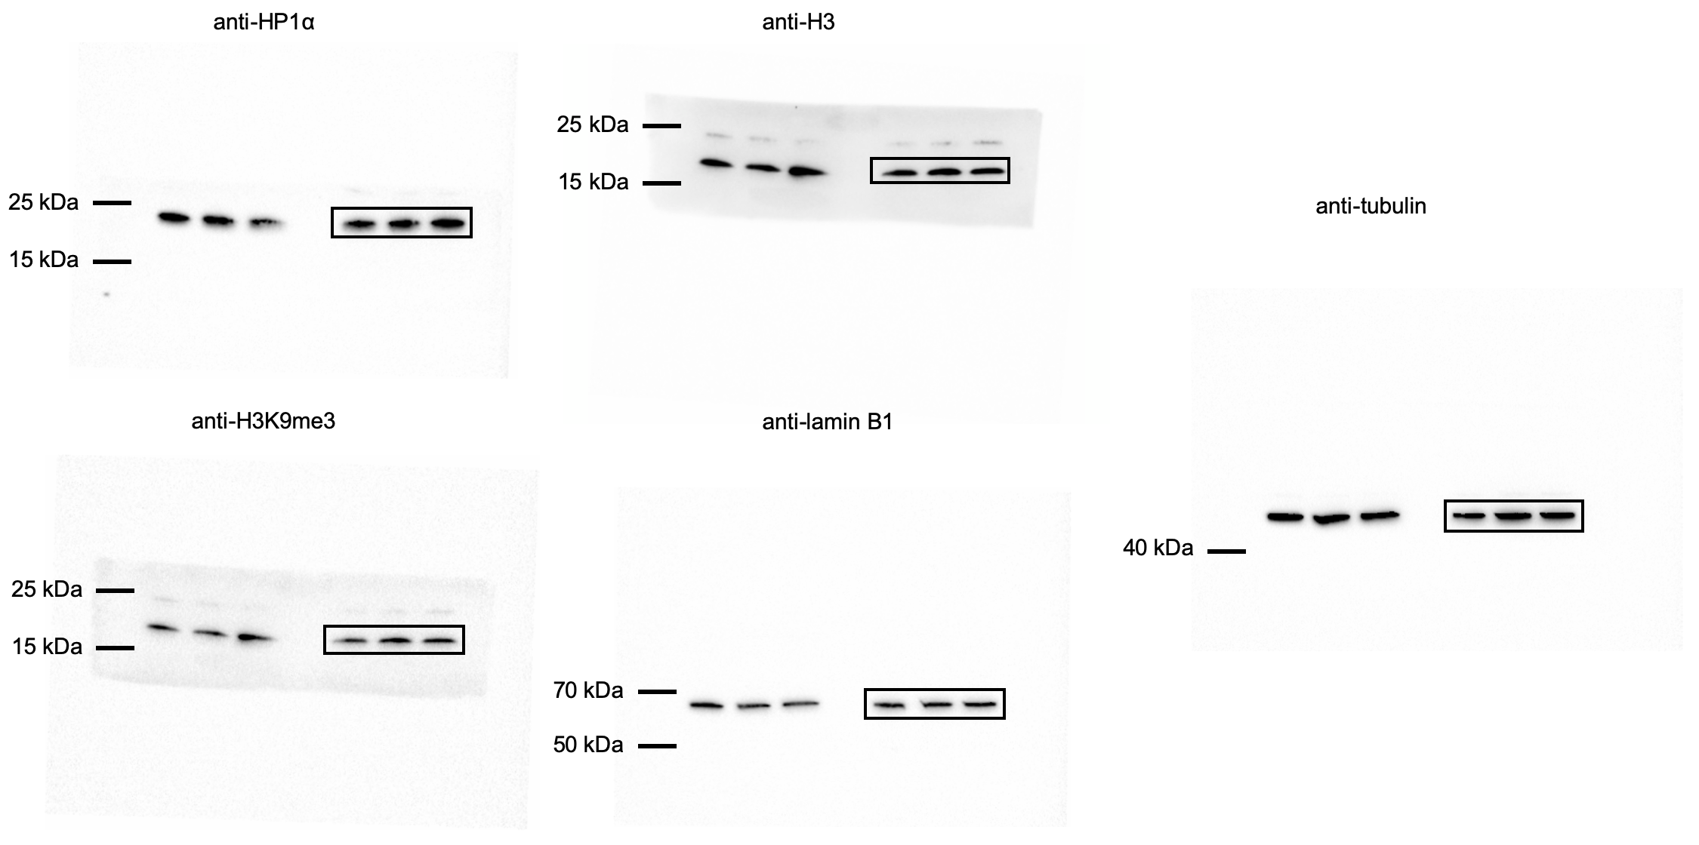
 |  |  |  |  |  |  |  |  |  |  |  |  |  |  |  |  | 0 | 2 | 0 | 0
 |  |  |  |  |  |  |  |  |  |  |  |  |  |  |  |  | 0 | 1 | 0 | 0
 |  |  |  |  |  |  |  |  |  |  |  |  |  |  |  |  | 0 | 0 | 1 | 0
 |  |  |  |  |  |  |  |  |  |  |  |  |  |  |  |  | 0 | 0 | 1 | 1
 |  |  |  |  |  |  |  |  |  |  |  |  |  |  |  |  | 0 | 0 | 1 | 1
 |  |  |  |  |  |  |  |  |  |  |  |  |  |  |  |  | 0 | 0 | 1 | 1
 |  |  |  |  |  |  |  |  |  |  |  |  |  |  |  |  | 0 | 2 | 0 | 1
 |  |  |  |  |  |  |  |  |  |  |  |  |  |  |  |  | 0 | 0 | 0 | 2
 |  |  |  |  |  |  |  |  |  |  |  |  |  |  |  |  | 0 | 1 | 0 | 4
 |  |  |  |  |  |  |  |  |  |  |  |  |  |  |  |  | 0 | 3 | 0 | 5
 |  |  |  |  |  |  |  |  |  |  |  |  |  |  |  |  | 0 | 0 | 0 | 5
 |  |  |  |  |  |  |  |  |  |  |  |  |  |  |  |  | 0 | 0 | 0 | 5
 |  |  |  |  |  |  |  |  |  |  |  |  |  |  |  |  | 0 | 1 | 0 | 3
 |  |  |  |  |  |  |  |  |  |  |  |  |  |  |  |  | 0 | 0 | 0 | 1
 |  |  |  |  |  |  |  |  |  |  |  |  |  |  |  |  | 0 | 2 | 0 | 1
 |  |  |  |  |  |  |  |  |  |  |  |  |  |  |  |  | 0 | 0 | 0 | 0
 |  |  |  |  |  |  |  |  |  |  |  |  |  |  |  |  | 0 | 4 | 0 | 0
 |  |  |  |  |  |  |  |  |  |  |  |  |  |  |  |  | 0 | 0 | 0 | 0
 |  |  |  |  |  |  |  |  |  |  |  |  |  |  |  |  | 0 | 0 | 0 | 0
 |  |  |  |  |  |  |  |  |  |  |  |  |  |  |  |  | 0 | 0 | 0 | 0
 |  |  |  |  |  |  |  |  |  |  |  |  |  |  |  |  | 0 | 2 | 0 | 0
 |  |  |  |  |  |  |  |  |  |  |  |  |  |  |  |  | 1 | 1 | 0 | 0
 |  |  |  |  |  |  |  |  |  |  |  |  |  |  |  |  | 0 | 0 | 0 | 0
 |  |  |  |  |  |  |  |  |  |  |  |  |  |  |  |  | 0 | 0 | 0 | 0
 |  |  |  |  |  |  |  |  |  |  |  |  |  |  |  |  | 1 | 0 | 0 | 0
 |  |  |  |  |  |  |  |  |  |  |  |  |  |  |  |  | 1 | 1 | 0 | 0
 |  |  |  |  |  |  |  |  |  |  |  |  |  |  |  |  | 0 | 0 | 0 | 0
 |  |  |  |  |  |  |  |  |  |  |  |  |  |  |  |  | 0 | 2 | 0 | 3
 |  |  |  |  |  |  |  |  |  |  |  |  |  |  |  |  | 0 | 0 | 0 | 3
 |  |  |  |  |  |  |  |  |  |  |  |  |  |  |  |  | 1 | 3 | 0 | 3
 |  |  |  |  |  |  |  |  |  |  |  |  |  |  |  |  | 0 | 0 | 0 | 3
 |  |  |  |  |  |  |  |  |  |  |  |  |  |  |  |  | 0 | 0 | 0 | 2
 |  |  |  |  |  |  |  |  |  |  |  |  |  |  |  |  | 0 | 0 |  | 2
 |  |  |  |  |  |  |  |  |  |  |  |  |  |  |  |  | 0 | 1 |  | 2
 |  |  |  |  |  |  |  |  |  |  |  |  |  |  |  |  | 0 | 0 |  | 1
 |  |  |  |  |  |  |  |  |  |  |  |  |  |  |  |  | 0 | 0 |  | 1
 |  |  |  |  |  |  |  |  |  |  |  |  |  |  |  |  | 0 | 1 |  | 0
 |  |  |  |  |  |  |  |  |  |  |  |  |  |  |  |  | 0 | 0 |  | 0
 |  |  |  |  |  |  |  |  |  |  |  |  |  |  |  |  | 0 | 0 |  | 0
 |  |  |  |  |  |  |  |  |  |  |  |  |  |  |  |  | 0 | 0 |  | 0
 |  |  |  |  |  |  |  |  |  |  |  |  |  |  |  |  | 0 | 1 |  | 0
 |  |  |  |  |  |  |  |  |  |  |  |  |  |  |  |  | 0 | 0 |  | 0
 |  |  |  |  |  |  |  |  |  |  |  |  |  |  |  |  | 0 | 0 |  | 0
 |  |  |  |  |  |  |  |  |  |  |  |  |  |  |  |  | 0 | 0 |  | 0
 |  |  |  |  |  |  |  |  |  |  |  |  |  |  |  |  | 0 | 0 |  | 0
 |  |  |  |  |  |  |  |  |  |  |  |  |  |  |  |  | 0 | 1 |  | 4
 |  |  |  |  |  |  |  |  |  |  |  |  |  |  |  |  | 0 | 0 |  | 4
 |  |  |  |  |  |  |  |  |  |  |  |  |  |  |  |  | 0 | 4 |  | 4
 |  |  |  |  |  |  |  |  |  |  |  |  |  |  |  |  | 0 | 0 |  | 4
 |  |  |  |  |  |  |  |  |  |  |  |  |  |  |  |  | 0 | 0
 |  |  |  |  |  |  |  |  |  |  |  |  |  |  |  |  | 1 | 0
 |  |  |  |  |  |  |  |  |  |  |  |  |  |  |  |  | 0 | 1
 |  |  |  |  |  |  |  |  |  |  |  |  |  |  |  |  | 1 | 0
 |  |  |  |  |  |  |  |  |  |  |  |  |  |  |  |  | 0 | 0
 |  |  |  |  |  |  |  |  |  |  |  |  |  |  |  |  | 0 | 2
 |  |  |  |  |  |  |  |  |  |  |  |  |  |  |  |  | 0 | 0
 |  |  |  |  |  |  |  |  |  |  |  |  |  |  |  |  | 1 | 1
 |  |  |  |  |  |  |  |  |  |  |  |  |  |  |  |  | 1 | 2
 |  |  |  |  |  |  |  |  |  |  |  |  |  |  |  |  | 0 | 0
 |  |  |  |  |  |  |  |  |  |  |  |  |  |  |  |  | 0 | 0
 |  |  |  |  |  |  |  |  |  |  |  |  |  |  |  |  | 0 | 0
 |  |  |  |  |  |  |  |  |  |  |  |  |  |  |  |  | 0 | 1
 |  |  |  |  |  |  |  |  |  |  |  |  |  |  |  |  | 0 | 1
 |  |  |  |  |  |  |  |  |  |  |  |  |  |  |  |  | 0 | 2
 |  |  |  |  |  |  |  |  |  |  |  |  |  |  |  |  | 0 | 3
 |  |  |  |  |  |  |  |  |  |  |  |  |  |  |  |  | 0 | 0
 |  |  |  |  |  |  |  |  |  |  |  |  |  |  |  |  | 0 | 0
 |  |  |  |  |  |  |  |  |  |  |  |  |  |  |  |  | 0
 |  |  |  |  |  |  |  |  |  |  |  |  |  |  |  |  | 0
 |  |  |  |  |  |  |  |  |  |  |  |  |  |  |  |  | 0

Supplementary Figure 4
Supplementary Figure 4

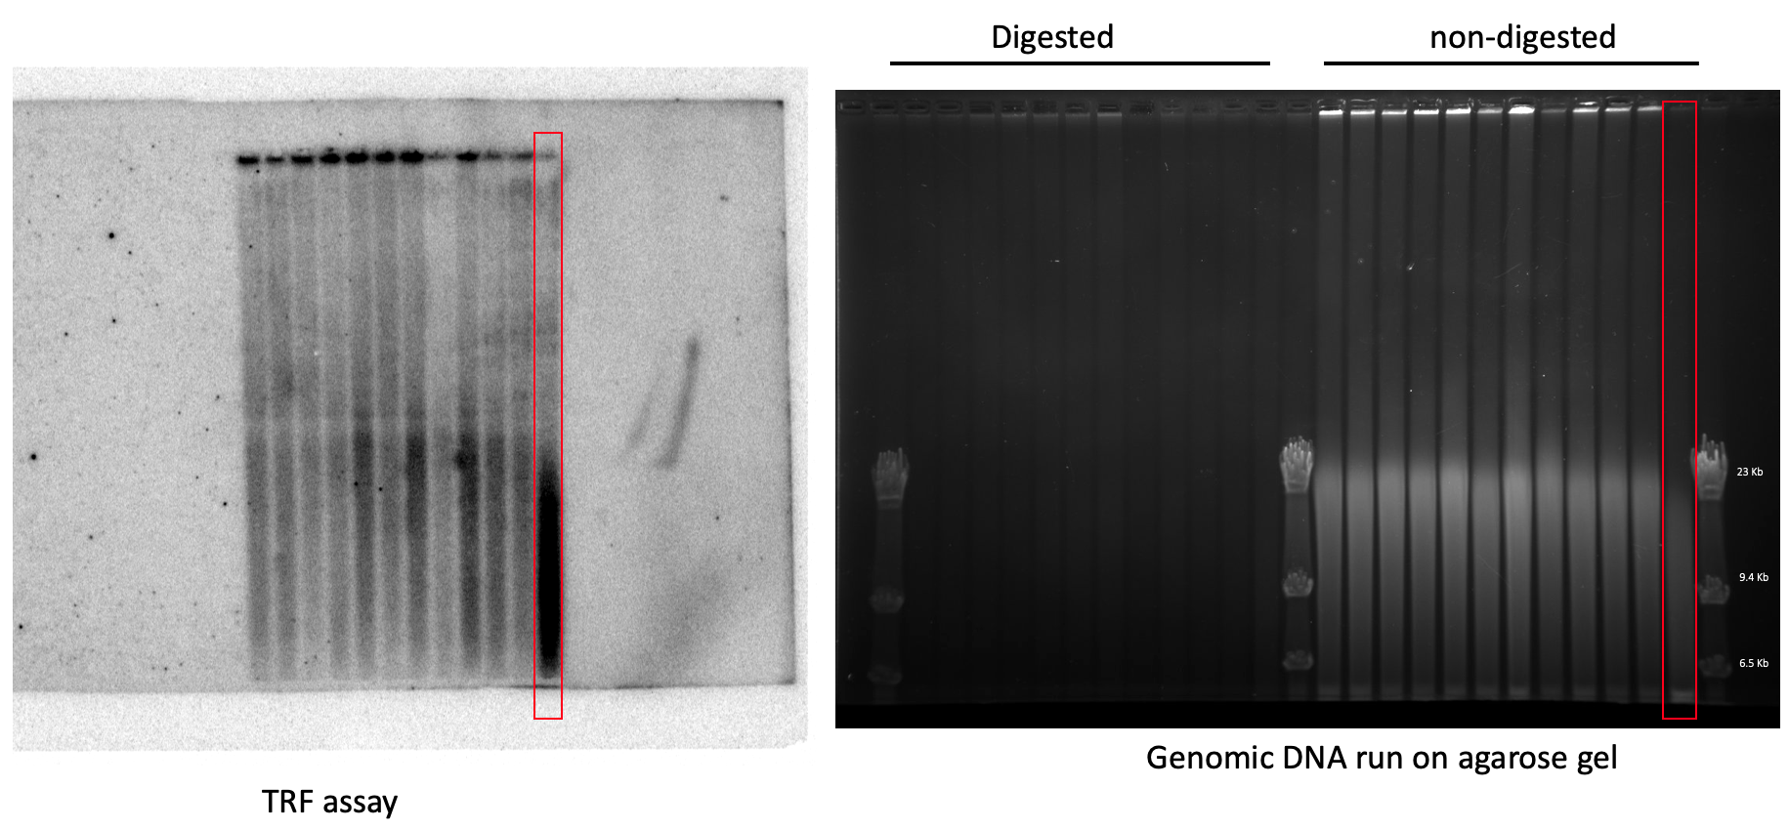
a |  |  |  |  | c | Highlighted in red is an anti-teloC ASO-treated mouse where the genomic DNA initial sample (non-digested samples shown in the gel) was markedly degraded.
 | % of 53BP1-positive cells |  |  |  |  | As a result, we did not include this sample in the final gel shown in Supplementary Figure 4c since the shorter telomeres observed in this sample are an artifact from degraded DNA from that one sample.
 | WT Control ASO | HGPS Control ASO | HGPS Anti-teloG ASO | HGPSAnti-teloC ASO
 | N=4 mice | N=3 mice | N=4 mice | N=4 mice
 | 9.7635 | 51.8173 | 17.4877 | 19.7877
 | 37.6517 | 59.5853 | 6.8099 | 44.2338
 | 7.9292 | 30.8179 | 2.9563 | 20.1828
 | 29.1913 |  | 51.076 | 62.0995

